画面
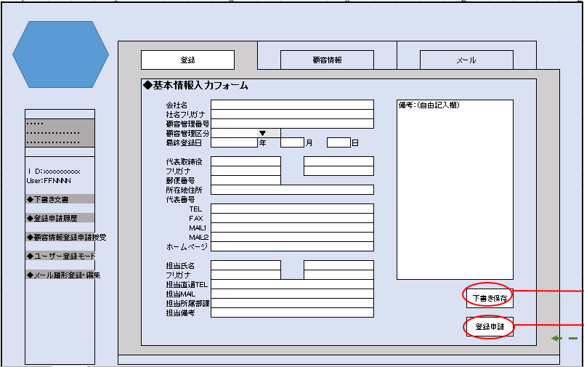
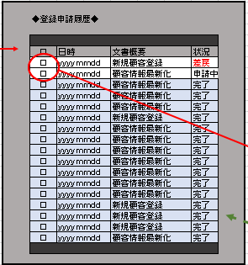
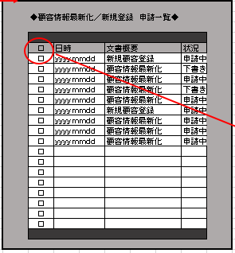
登録１ | メイン画面＿登録 | 登録５ | 登録申請履歴一覧ウィンドウ | 登録８ | 【管理者マスターのみ】 新規申請一覧
 |  |  |  |  |  | ◆顧客情報を新規入力する | 登録１ メイン画面＿登録 | 顧客情報の新規入力ができる
 |  |  |  |  |  |  |  | 下書きボタンを押せる
 |  |  |  |  |  |  |  | 登録申請ボタンを押せる

 |  |  |  |  |  | ◆入力した情報を下書き保存する | 登録１ メイン画面＿登録 | 顧客情報の新規入力ができる
 |  |  |  |  |  |  |  | 下書きボタンを押す
 |  |  |  |  |  |  |  | ↓
 |  |  |  |  |  |  |  | 自動保存
 |  |  |  |  |  |  |  | ↓
 |  |  |  |  |  |  | 登録２ 顧客情報下書き確認ウィンドウ | 下書き保存が出来たことを通知される
 |  |  |  |  |  |  |  | OKボタンでウィンドウ閉
登録２ | 顧客情報下書き確認ウィンドウ

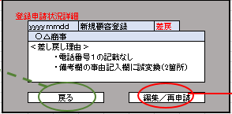
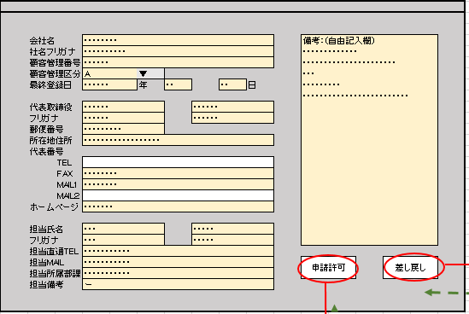
 |  | 登録６ | 登録状況詳細ウィンドウ | 登録９ | 【管理者マスターのみ】 申請内容閲覧モード | ◆入力した顧客情報の登録申請をする | 登録１ メイン画面＿登録 | 顧客情報の新規入力ができる
 |  |  |  |  |  |  |  | 登録申請ボタンを押す
 |  |  |  |  |  |  |  | ↓
 |  |  |  |  |  |  | 登録３ 申請許可ウィンドウ | 申請の可否を確認される
 |  |  |  |  |  |  |  | ＜いいえ＞の場合、ウィンドウ閉
登録３ | 申請許可ウィンドウ |  |  |  |  |  |  | ＜はい>の場合↓
 |  |  |  |  |  |  |  | ↓
 |  |  |  |  |  |  | 登録４ 申請願い確認ウィンドウ | 登録申請が出来たことを通知される
 |  |  |  |  |  |  |  | OKボタンでウィンドウ閉

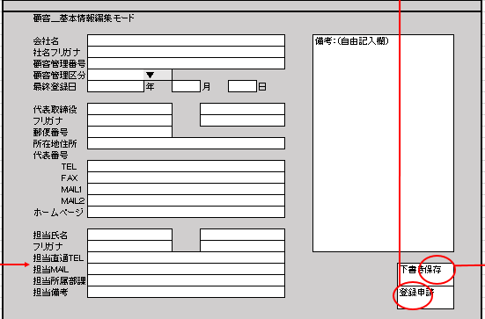
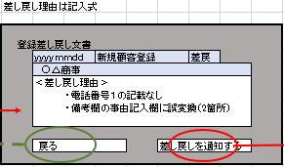
 |  | 登録７ | 下書き編集／差し戻し編集モード |  |  | ◆申請した履歴をみる | TOPページ左柱の「登録申請履歴」をクリック
登録４ | 申請願い確認ウィンドウ |  |  | 登録１０ | 【管理者マスターのみ】 却下ウィンドウ |  | ↓起動
 |  |  |  |  |  |  | 登録５ 登録申請履歴一覧ウィンド | 履歴の一覧を閲覧 | 完了フラグはグレーアウト
 |  |  |  |  |  |  |  |  | 申請中は閲覧のみ可
 |  |  |  |  |  |  |  |  | 差し戻しのみ編集可

 |  |  |  |  |  | ◆申請した履歴から差戻文書を編集／再申請する | TOPページ左柱の「登録申請履歴」をクリック
 |  |  |  |  |  |  | ↓起動
 |  |  |  |  |  |  | 登録５ 登録申請履歴一覧ウィンド | 履歴の一覧を閲覧
 |  |  |  |  |  |  |  | 差し戻しステータスの文書をクリック
 |  |  |  |  |  |  |  | ↓
 |  |  |  |  |  |  | 登録６ 登録状況詳細ウィンドウ | 差し戻し事由の確認
 |  | 登録２-２ | 顧客情報下書き確認ウィンドウ | 登録１１ | 【管理者マスターのみ】 差し戻し通知ウィンドウ |  |  | ＜戻る＞の場合ウィンドウ閉
 |  |  |  |  |  |  |  | ＜編集／再申請の場合＞↓
 |  |  |  |  |  |  |  | ↓
 |  |  |  |  |  |  | 登録７ 編集モード | ウィンドウ起動or登録１の画面に遷移 | ※（←ここが困り点）営業部にどうすると使いやすいか.／システム部の開発的にどうか
 |  |  |  |  |  |  |  | ＜下書き保存＞の場合「下書き」をおす
 |  |  |  |  |  |  |  | ＜再申請＞の場合、「登録申請」をおす
 |  |  |  |  |  |  |  | ↓
 |  | 登録３－２ | 申請許可ウィンドウ | 登録１２ | 【管理者マスターのみ】 申請許可ウィンドウ |  | 登録３ 申請許可ウィンドウ | 申請の可否を確認される
 |  |  |  |  |  |  |  | ＜いいえ＞の場合、ウィンドウ閉
 |  |  |  |  |  |  |  | ＜はい>の場合↓

 |  |  |  |  |  | ※顧客情報登録申請授受 | ※↓わかりやすい名前が思いつかないです。よろしくおねがいします
 |  |  |  |  |  | ◆登録申請を閲覧する | TOPページ左柱の「・・・・・・・」をクリック
 |  | 登録４－２ | 申請願い確認ウィンドウ | 登録１３ | 【管理者マスターのみ】 許可確認ウィンドウ |  | ↓起動
 |  |  |  |  |  |  | 登録８ 新規申請一覧 | きている申請すべてを閲覧できる

 |  |  |  |  |  | ◆登録申請を許可する | TOPページ左柱の「・・・・・・・」をクリック
 |  |  |  |  |  |  | ↓起動
 |  |  |  |  |  |  | 登録８ 新規申請一覧 | きている申請すべてを閲覧できる
 |  |  |  |  |  |  |  | 任意の申請をクリック
 |  |  |  | 登録１４ | 【管理者マスターのみ】 却下確認ウィンドウ |  |  | ↓
 |  |  |  |  |  |  | 登録９ 申請内容閲覧モード | 申請内容を閲覧
 |  |  |  |  |  |  |  | ※書き込み編集は出来ない
 |  |  |  |  |  |  |  | ※あくまで点検用、誤った操作で情報が書き換わることもない
 |  |  |  |  |  |  |  | ＜許可する＞場合
 |  |  |  |  |  |  |  | ↓
 |  |  |  |  |  |  | 登録１２ 申請許可ウィンドウ | 申請の許可とその後公開される旨の確認アラート
 |  |  |  |  |  |  |  | ＜いいえ＞の場合ウィンドウ閉
 |  |  |  |  |  |  |  | ＜はい＞の場合
 |  |  |  |  |  |  |  | ↓
 |  |  |  |  |  |  | 登録１３ 許可確認ウィンドウ | 申請許可され公開されたことを通知される
 |  |  |  |  |  |  |  | OKボタンでウィンドウ閉

 |  |  |  |  |  | ◆登録申請を却下する | TOPページ左柱の「・・・・・・・」をクリック
 |  |  |  |  |  |  | ↓起動
 |  |  |  |  |  |  | 登録８ 新規申請一覧 | きている申請すべてを閲覧できる
 |  |  |  |  |  |  |  | 任意の申請をクリック
 |  |  |  |  |  |  |  | ↓
 |  |  |  |  |  |  | 登録９ 申請内容閲覧モード | 申請内容を閲覧
 |  |  |  |  |  |  |  | ※書き込み編集は出来ない
 |  |  |  |  |  |  |  | ※あくまで点検用、誤った操作で情報が書き換わることもない
 |  |  |  |  |  |  |  | ＜却下する＞場合
 |  |  |  |  |  |  |  | ↓
 |  |  |  |  |  |  | 登録１０ 却下ウィンドウ | 差し戻し事由を記入※キーボード入力・・・文字数制限入れるべき？
 |  |  |  |  |  |  |  | 差し戻し文書の確認
 |  |  |  |  |  |  |  | ＜いいえ＞の場合ウィンドウ閉
 |  |  |  |  |  |  |  | ＜はい＞の場合
 |  |  |  |  |  |  |  | ↓
 |  |  |  |  |  |  | 登録１４ 却下確認ウィンドウ | 申請を却下したことが通知される
 |  |  |  |  |  |  |  | OKボタンでウィンドウ閉

